상품제안서
[기성용] 부동산화일 | 상품코드: S04460

 |  |  |  |  |  |  | 02-713-8555 | www.synergygift.co.kr
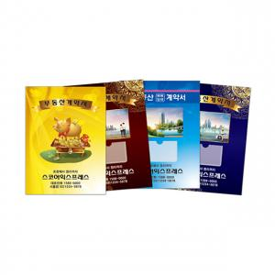

【상세/제작정보】 | <p><span style="background-color: rgb(255, 255, 255); font-family: dotum; font-size: 13px;">▶ 본 상품은 만들어진 화일에 실크 및 박인쇄 방식입니다.</span></p><p><span style="background-color: rgb(255, 255, 255); font-family: dotum; font-size: 13px;"></span><span style="background-color: rgb(255, 255, 255); font-family: dotum; font-size: 13px;">▶</span><span style="background-color: rgb(255, 255, 255); font-family: dotum; font-size: 13px;">​ 명함집 포함/속지 6P 기준</span>​​</p>

【인쇄/포장옵션】 | 실크, 금박, 은박, 먹박 / 포장불가능

【공급단가】 | 수량 | 300~ | 500~ | 1,000~ | 3,000~ | 5,000~
*VAT별도 | 박인쇄형 | 980원 | 850원 | 780원 | 650원 | 550원
 | 실크인쇄형 | 1,030원 | 850원 | 800원 | 670원 | 580원

【상품 URL】 | https://www.synergygift.co.kr:443/src/goods_detail.php?gdno=18254

